상품제안서
모두애 클리어 파우치 (220x95) | 상품코드: S16823

 |  |  |  |  |  |  | 02-713-8555 | www.synergygift.co.kr
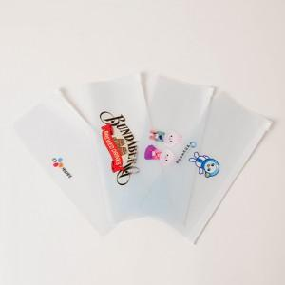

【상세/제작정보】

【인쇄/포장옵션】 | 풀칼라 / 포장불가능

【공급단가】 | 수량 | 1,000~ | 2,000~ | 3,000~ | 5,000~ | 10,000~
*VAT별도 | 슬림형 | 480원 | 460원 | 450원 | 430원 | 420원
 | 입체형 | 590원 | 570원 | 550원 | 520원 | 510원

【상품 URL】 | https://www.synergygift.co.kr:443/src/goods_detail.php?gdno=686

